Figure 3
3 - Nombre de collégiens inscrits dans une classe à horaires aménagés par rentrée scolaire
Rentrée scolaire 1 | Public | Privé | Total | Variation
2009 | 10,737 | 635 | 11,372
2010 | 12,043 | 731 | 12,774 | 1,402
2011 | 13,898 | 764 | 14,662 | 1,888
2012 | 15,670 | 791 | 16,461 | 1,799
2013 | 17,016 | 813 | 17,829 | 1,368
2014 | 18,312 | 848 | 19,160 | 1,331
2015 | 19,241 | 843 | 20,084 | 924
2016 | 21,049 | 913 | 21,962 | 1,878
2017 | 22,450 | 1,007 | 23,457 | 1,495
2018 | 23,657 | 996 | 24,653 | 1,196
1. Hors Paris (les effectifs de cette académie ne sont repérables que pour 2018, cf. méthodologie)
Champ : France métropolitaine + DOM, secteurs public et privé sous contrat.
Nombre de collégiens inscrits dans une classe à horaires aménagés par rentrée scolaire (base 100 en 2009)
 | Public | #REF! | Privé
RS 2009 | 100 | 1 | 100
RS 2010 | 112 |  | 115
RS 2011 | 129 |  | 120
RS 2012 | 146 |  | 125
RS 2013 | 158 |  | 128
RS 2014 | 171 |  | 134
RS 2015 | 179 |  | 133
RS 2016 | 196 |  | 144
RS 2017 | 209 |  | 159
RS 2018 | 220 |  | 157
Source : MENJ-DEPP, système d'information Scolarité.
Réf. : Note d'information, n° 19.21 © DEPP

Base 100 en 2009
 | Public | Privé | Total
RS 2009 | 100 | 100 | 100
RS 2010 | 112 | 115 | 112
RS 2011 | 129 | 120 | 129
RS 2012 | 146 | 125 | 145
RS 2013 | 158 | 128 | 157
RS 2014 | 171 | 134 | 168
RS 2015 | 179 | 133 | 177
RS 2016 | 196 | 144 | 193
RS 2017 | 209 | 159 | 206
RS 2018 | 220 | 157 | 217

Figure 9
9 - Part de collégiens inscrits dans une classe à horaires aménagés par académie
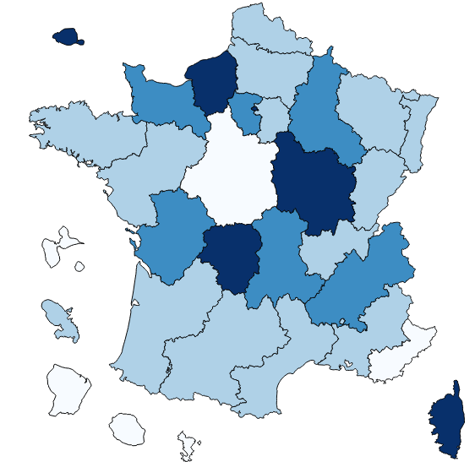

Champ : France métropolitaine + DOM, secteurs public et privé sous contrat, rentrée 2018.
Source : MENJ-DEPP, système d'information Scolarité.
Réf. : Note d'information, n° 19.21 © DEPP

